孟新根 B22699 P22697 T22698 F22709
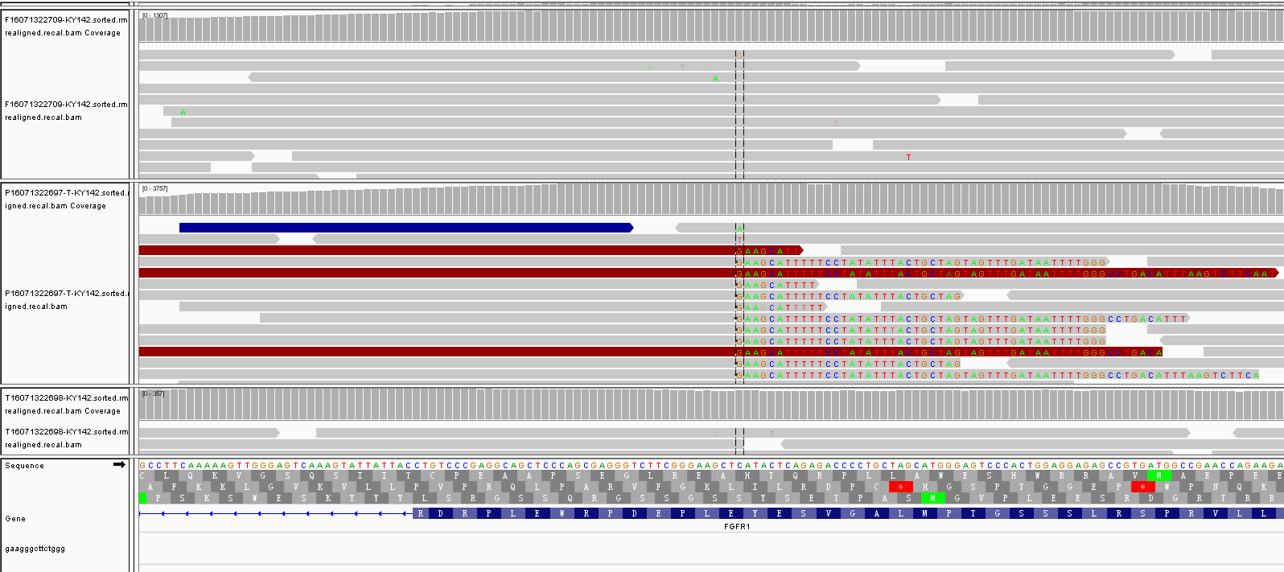
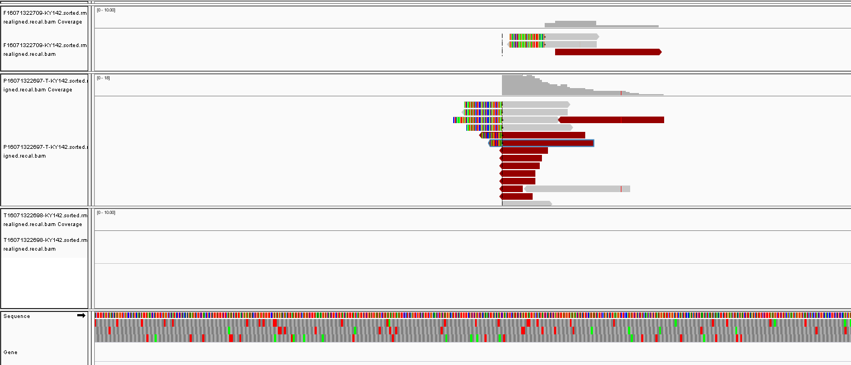
收样日期 | 样本编号 | 病人姓名 | 性别 | 出生日期 | 身份证 | 联系方式 | 送检医院 | 送检医生 | 样本类型 | 临床诊断 | 用药史 | 家族病史 | 收费 | 报告应出日期 | 备注
2016-07-13 | B16071322696-KY142 | 孟新根 |  |  |  |  |  |  | 血沉淀3管3ml()(2016.7.12 11:50采血)
2016-07-13 | P16071322697-KY142 | 孟新根 |  |  |  |  |  |  | 血浆4支，共5ml()(2016.7.12 12:20分离，轻黄澄透，室温运输，低吸附管)
2016-07-13 | T16071322698-KY142 | 孟新根 |  |  |  |  |  |  | 穿刺组织1条()()
2016-07-13 | F16071322709-KY142 | 孟新根 | 男 | 1947.10.22 |  |  | 浙江省肿瘤医院 | 施勋 | FFPE白片6张(15-24775)(2016.7.12左肺肿块采样) | 2015年10月17日确诊肺腺癌Ⅳ期 | 2015.10.27-2015.12.7，GP（吉西他滨+顺铂），3周期；2015.12.29-2016.1.20，GC（吉西他滨+卡铂），2周期，快速进展；2016.4，凯美纳（埃克替尼），进展。 | 无 |  |  | 科研，出基因列表

患者名字 | Smaple ID | Gene | NM_exon | AA change | chr start | Ref | Alt | MAF | 意义
孟新根 | 肿瘤特有突变
 | P16071322697-KY142 | EGFR | 7.2466666667 |  |  |  |  |  | 参与肿瘤的发生发展，并影响预后；以及可能增加肿瘤细胞对EGFR单抗的敏感性
 |  | CCNE1 | 2.2781818182 |  |  |  |  |  | 可能引起CCNE1蛋白表达水平升高，继而促进细胞周期进程，导致细胞过度增殖，促进肿瘤侵袭和转移，参与肿瘤的发生发展。
 |  | TP53 | TP53:NM_001126112.2:exon8 | p.R273L (c.G818T) | chr17:7577120 | C | A | 31% | 可导致蛋白失活，影响铂类药物的疗效。
 |  | EGFR | EGFR:NM_005228.3:exon21 | p.L858R (c.T2573G) | chr7:55259515 | T | G | 4% | 参与肿瘤发生发展，并增加肿瘤细胞对EGFR-TKIs类药物的响应
 |  | EGFR | EGFR:NM_005228.3:exon20 | p.T790M (c.C2369T) | chr7:55249071 | C | T | 0.10% | 可引起细胞对一代TKI药物的耐药；但对三代TKIs及二代TKI可产生响应
 |  | MEN1 | MEN1:NM_130799.2:exon7 | p.R335Q (c.G1004A) | chr11:64573749 | C | T | 2% | 意义未知
 |  | PARP1 | PARP1:NM_001618.3:exon2 | p.D45N (c.G133A) | chr1:226590068 | C | T | 14% | 意义未知
 |  | FLT4 | FLT4:NM_002020.4:exon27 | p.S1203C (c.C3608G) | chr5:180038409 | G | C | 7% | 意义未知
 |  | DDR2 | DDR2:NM_001014796.1:exon14 | p.V527A (c.T1580C) | chr1:162741889 | T | C | 6% | 意义未知
 |  | RPTOR | RPTOR:NM_020761.2:exon16 | p.F588V (c.T1762G) | chr17:78857692 | T | G | 2% | 意义未知
 |  | TSC2 | TSC2:NM_000548.3:exon22 | p.S834L (c.C2501T) | chr16:2124346 | C | T | 1% | 意义未知
 |  | GATA6 | GATA6:NM_005257.4:exon7 | p.V572D (c.T1715A) | chr18:19780713 | T | A | 1% | 意义未知
 |  | KDR | KDR:NM_002253.2:exon30 | p.D1312N (c.G3934A) | chr4:55946245 | C | T | 1% | 意义未知
 |  | TET2 | TET2:NM_001127208.2:exon6 | p.G1235R (c.G3703A) | chr4:106164835 | G | A | 1% | 意义未知
 | T16071322698-KY142 | EGFR | 2.156 |  |  |  |  |  | 参与肿瘤的发生发展，并影响预后；以及可能增加肿瘤细胞对EGFR单抗的敏感性
 |  | TP53 | TP53:NM_001126112.2:exon8 | p.R273L (c.G818T) | chr17:7577120 | C | A | 4% | 可导致蛋白失活，影响铂类药物的疗效。
 |  | EGFR | EGFR:NM_005228.3:exon21 | p.L858R (c.T2573G) | chr7:55259515 | T | G | 1% | 参与肿瘤发生发展，并增加肿瘤细胞对EGFR-TKIs类药物的响应
 |  | PARP1 | PARP1:NM_001618.3:exon2 | p.D45N (c.G133A) | chr1:226590068 | C | T | 2% | 意义未知
 |  | FLT4 | FLT4:NM_002020.4:exon27 | p.S1203C (c.C3608G) | chr5:180038409 | G | C | 1% | 意义未知
 |  | RPTOR | RPTOR:NM_020761.2:exon16 | p.F588V (c.T1762G) | chr17:78857692 | T | G | 2% | 意义未知
 | F16071322709-KY142 | EGFR | 11 |  |  |  |  |  | 参与肿瘤的发生发展，并影响预后；以及可能增加肿瘤细胞对EGFR单抗的敏感性
 |  | CCNE1 | 3.5 |  |  |  |  |  | 可能引起CCNE1蛋白表达水平升高，继而促进细胞周期进程，导致细胞过度增殖，促进肿瘤侵袭和转移，参与肿瘤的发生发展。
 |  | MYC | 2.8 |  |  |  |  |  | 可能引起MYC蛋白过表达，促进细胞增殖和转化，导致细胞恶变，参与肿瘤的发生发展。
 |  | TP53 | TP53:NM_001126112.2:exon8 | p.R273L (c.G818T) | chr17:7577120 | C | A | 52% | 可导致蛋白失活，影响铂类药物的疗效。
 |  | EGFR | EGFR:NM_005228.3:exon21 | p.L858R (c.T2573G) | chr7:55259515 | T | G | 4% | 参与肿瘤发生发展，并增加肿瘤细胞对EGFR-TKIs类药物的响应
 |  | EGFR | EGFR:NM_005228.3:exon20 | p.T790K (c.C2369A) | chr7:55249071 | C | A | 0.09% | 意义未知
 |  | EGFR | EGFR:NM_005228.3:exon20 | p.T790M (c.C2369T) | chr7:55249071 | C | T | 0.06% | 可引起细胞对一代TKI药物的耐药；但对三代TKIs及二代TKI可产生响应
 |  | PARP1 | PARP1:NM_001618.3:exon2 | p.D45N (c.G133A) | chr1:226590068 | C | T | 28% | 意义未知
 |  | FLT4 | FLT4:NM_002020.4:exon27 | p.S1203C (c.C3608G) | chr5:180038409 | G | C | 14% | 意义未知
 |  | DDR2 | DDR2:NM_001014796.1:exon14 | p.V527A (c.T1580C) | chr1:162741889 | T | C | 9% | 意义未知
 |  | RPTOR | RPTOR:NM_020761.2:exon16 | p.F588V (c.T1762G) | chr17:78857692 | T | G | 7% | 意义未知
 |  | KDR | KDR:NM_002253.2:exon30 | p.D1312N (c.G3934A) | chr4:55946245 | C | T | 1% | 意义未知
 |  | TET2 | TET2:NM_001127208.2:exon6 | p.G1235R (c.G3703A) | chr4:106164835 | G | A | 1% | 意义未知
 | 多态性 | BIM | . | .
 |  | CYP2D6 | p.P34S (c.C100T) | rs1065852
 |  | CYP3A5 | c.G219-237A | rs776746
 |  | ERCC1 | p.N118N (c.T354C) | rs11615
 |  | NQO1 | p.P187S (c.C559T) | rs1800566
 |  | TYMS | c.X447_X452delTTAAAG | rs151264360
 |  | XRCC1 | p.Q399R (c.A1196G) | rs25487
 |  | GSTM1 | . | .
 | 种系突变 | BRCA1 | BRCA1:NM_007294.3:exon15 | p.S1613G (c.A4837G) | chr17:41223094 | T | C |  | 种系突变，意义未知
 |  | FAT1 | FAT1:NM_005245.3:exon10 | p.Q2933P (c.A8798C) | chr4:187538942 | T | G |  | 种系突变，意义未知
 |  | RNF43 | RNF43:NM_017763.4:exon7 | p.R256Q (c.G767A) | chr17:56438226 | C | T |  | 种系突变，意义未知
 |  | MUTYH | MUTYH:NM_012222.2:exon7 | p.R188W (c.C562T) | chr1:45798440 | G | A |  | 种系突变，意义未知
 |  | IRF2 | IRF2:NM_002199.3:exon9 | p.R328Q (c.G983A) | chr4:185309979 | C | T |  | 种系突变，意义未知

FGFR1 | POTEA | chr8:38275783 | chr8:43357604 | POTEA&LINCOO293 | 0.38% | FGFR1非典型转录本

